상품제안서
송월 프리미엄 텀블러세트 (호텔톤40 1매+스마트텀블러500ml1개) | 상품코드: S27909

 |  |  |  |  |  |  | 02-713-8555 | www.synergygift.co.kr
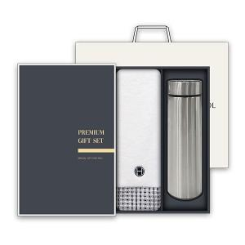

【상세/제작정보】

【인쇄/포장옵션】 | 실크, 자수 / 박스1P+쇼핑백1P

【공급단가】 | 수량 | 50~ | 100~ | 500~ | 1,000~ | 3,000~
*VAT별도 | 단가 | 13,780원 | 13,460원 | 13,030원 | 12,400원 | 11,970원

【상품 URL】 | https://www.synergygift.co.kr:443/src/goods_detail.php?gdno=27909

